Sheet1
麦克风类型 | 型号 |  | 相对灵敏度(dB) | 信噪比(dB)
界面麦 | 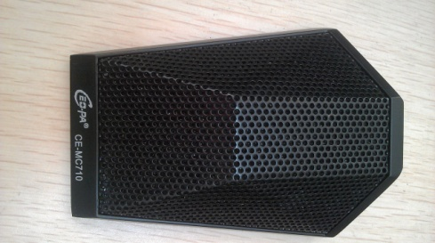 CE_MC710 |  | 17.08 | 50.19
` | 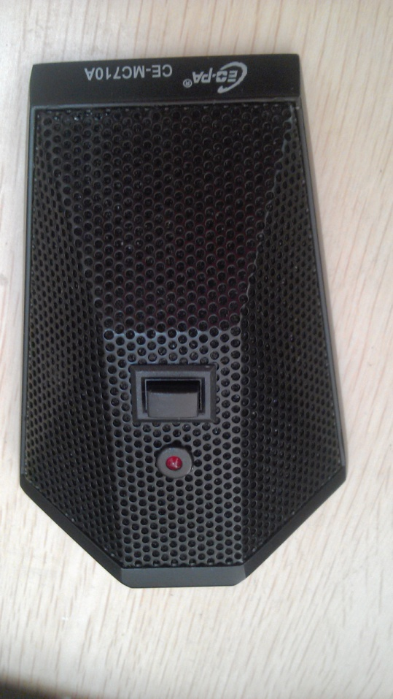 CE_MC710A |  | 22.67 | 47.25
 | 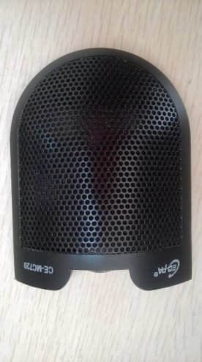 CE_MC720 |  | 17.26 | 50.39
 | 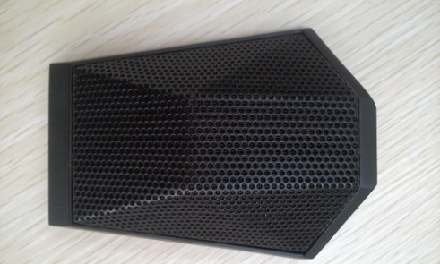 unkown |  | 17.73 | 42.49

吊麦 | 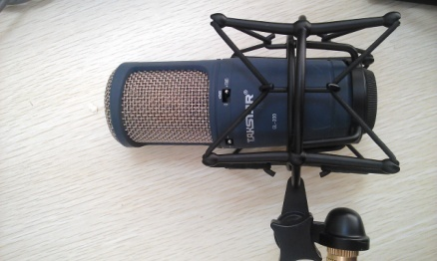 GL_200 | Gain:0dB | 11.19 | 36.4
 |  | Gain:10dB | 22.37 | 36.57
 |  | Gain:20dB | 30.57 | 36
 | 相对灵敏度(dB) | 信噪比(dB)
Gain:0dB | 11.19 | 36.4
Gain:10dB | 22.37 | 36.57
Gain:20dB | 30.57 | 36
 | 24.96 | 48.08
 | 12.37 | 46.48
 | 19.16 | 40.63
 | 4.5 | 40.43
 | 0 | 35
 | CALAIS_GT200 |  | 24.96 | 48.08
 | 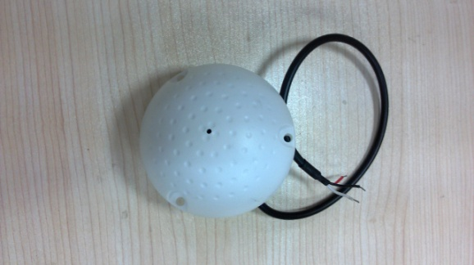 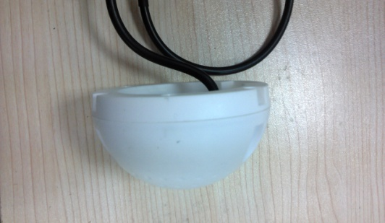 LONGOO_circle |  | 12.37 | 46.48
 | 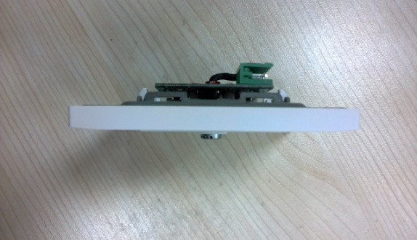 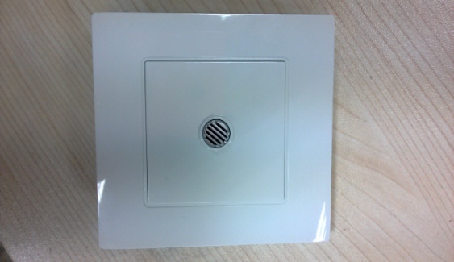 LONGOO_square |  | 19.16 | 40.63
 |  AT-680 |  | 4.5 | 40.43
 | 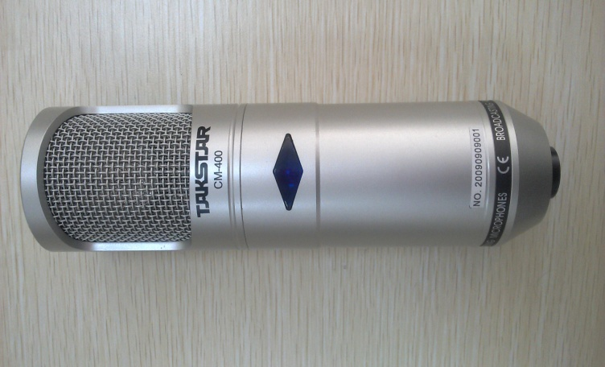 CM400 |  | 0 | 35

手持麦 | 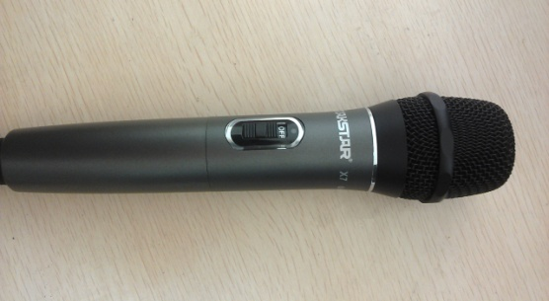 TAKSTAR_X7_hand |  | 8.02 | 45.66
 | 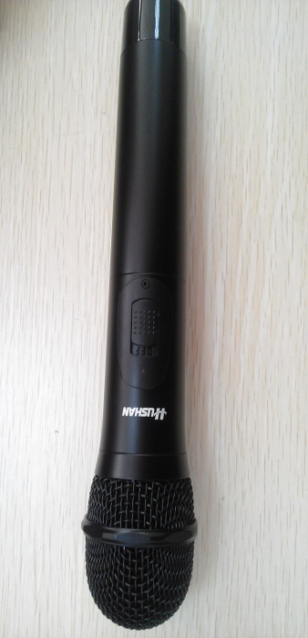 HUSHAN_DS_U310 |  | 0 | 41.3
 | 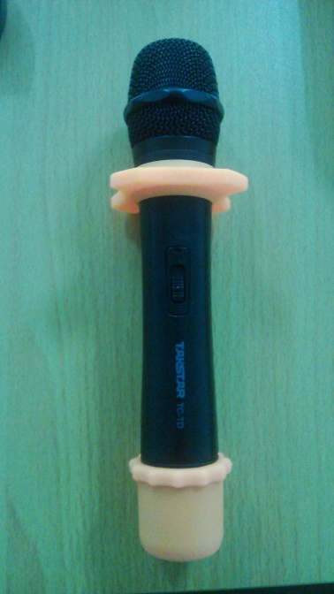 TAKSTAR_TC_TD |  | 1.24 | 33.31
 | 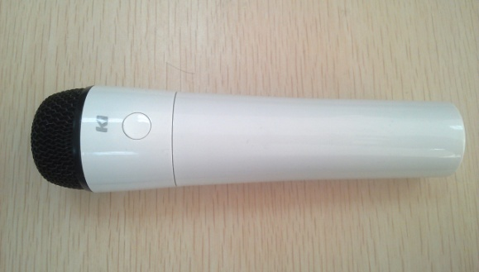 昆羽科技Ki麦克风 |  | 25.22 | 33.6
 | 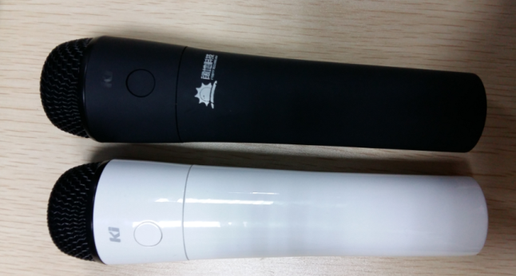 昆羽科技Ki麦克风 V2 | 音量MAX(1档) | 0 | 29.62
 |  | 音量(2档) | -4.9 | 24.83
 |  | 音量(3档) | -10.65 | 19.63
 |  | 音量MIN(4档) | -16.56 | 14.17
头戴 | 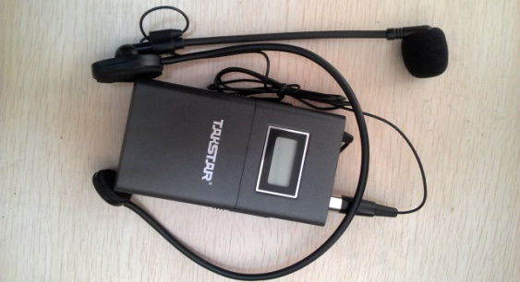 TAKSTAR_X7_head |  | 19.14 | 37.82
领夹 | 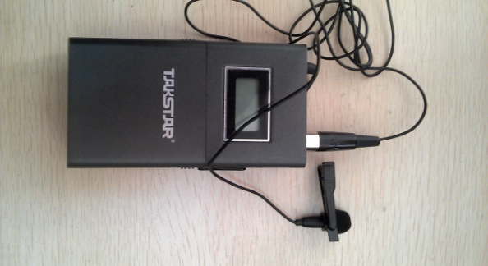 TAKSTAR_X7_neck |  | 15.3 | 36.94

 |  |  |  |  | 测试环境: | PC_音量 81
 |  |  |  |  |  | 音频矩阵 in 0dB
 |  |  |  |  |  | 音频矩阵 out 0dB
 |  |  |  |  |  | 麦克风 增益：30dBu
 |  |  |  |  |  | PC_line_in 级别：20
 |  |  |  |  |  | 音箱-麦克风距离 1.7M

